Test Report
UNIT TEST REPORT

Project Name | SmartOTT |  | Creator |  | Nhóm 10: Phạm Như Ý, Nguyễn Danh Minh Toàn, Trần Quốc Đảm
Project Code | Module01 |  | Reviewer/Approver |  | Tester: Phạm Như Ý
Document Code |  |  | Issue Date |  | 30/11/2020
Notes | Release 1 includes : 7 use case , release 2 includes : 11 use case

No | Function code | Passed | Failed | Untested | N | A | B | Total Test Cases
1 | UT Lab 1 | 9 | 0 | 0 | 9 | 0 | 0 | 9
2 | UT Lab 2 | 1 | 6 | 0 | 7 | 0 | 0 | 7
3 | UT Lab 3 | 1 | 2 | 0 | 3 | 0 | 0 | 3
4 | UT Lab 4 | 1 | 2 | 0 | 3 | 0 | 0 | 3
5 | UT Lab 5 | 1 | 2 | 0 | 3 | 0 | 0 | 3
6 | UT Lab 6 | 9 | 1 | 0 | 10 | 0 | 0 | 10
7 | UT Lab 7 | 13 | 0 | 0 | 13 | 0 | 0 | 13
8 | UT Lab 8 | 6 | 0 | 0 | 6 | 0 | 0 | 6
9 | UT Lab 9 | 7 | 0 | 0 | 7 | 0 | 0 | 7
10 | UT Lab10 | 1 | 2 | 0 | 3 | 0 | 0 | 3
11 | UT Lab11 | 7 | 0 | 0 | 7 | 0 | 0 | 7

 | Sub total | 56 | 15 | 0 | 71 | 0 | 0 | 71

 | Test coverage |  | 100.00 | %
 | Test successful coverage |  | 78.87 | %
 | Normal case |  | 100.00 | %
 | Abnormal case |  | 0.00 | %
 | Boundary case |  | 0.00 | %

Passed Percent
Passed | 56 |  |  |  | 56
Failed | 15 |  |  |  | 15
Untested | 0 |  |  |  | 0
Test Type
N | 71 |  |  |  | 71
A | 0 |  |  |  | 0
B | 0 |  |  |  | 0

UT Lab 3
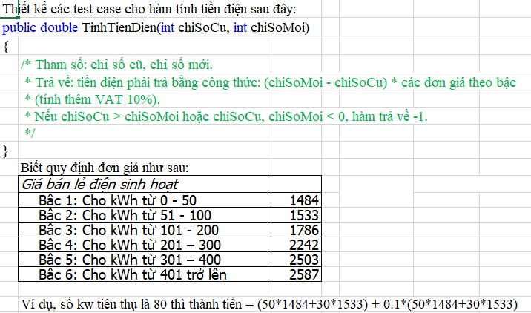
Function Code |  | PASSWORD |  | Function Name |  |  | Forgot/Reset Password
Created By |  | Nhóm 10 |  | Executed By |  |  | Phạm Như Ý
Lines of code |  |  |  | Lack of test cases
Test requirement |  | Kiểm chứng quên mật khẩu, reset mật khẩu và lỗi token
Passed |  | Failed |  | Untested |  |  | N/A/B |  |  | Total Test Cases
1 |  | 2 |  | 0 |  |  | 3 | 0 | 0 | 3

 |  |  |  | UTCID01 | UTCID02 | UTCID03
Condition | Precondition

 | Input
 |  | input
 |  |  | TRUE | O
 |  |  | TRUE |  | O
 |  |  | TRUE |  |  | O

Confirm | Return
 |  |  | Đã xóa người dùng | O
 | Exception
 |  |  | Lỗi không tiếp cận được server |  | O
 |  |  | Lỗi đường truyền |  |  | O
 | Log message
 |  |  | Đã xóa người dùng |  | O
 |  |  | Xóa không thành công |  |  | O

Result | Type(N : Normal, A : Abnormal, B : Boundary) |  |  | N | N | N
 | Passed/Failed |  |  | P | F | F
 | Executed Date |  |  | 2020-11-30 | 2020-11-30 | 2020-11-30
 | Defect ID

